事業所登録画面
プロジェクト名 |  |  |  |  | 救急情報管理システム みまもりホン後継機対応 |  |  |  |  |  |  |  |  |  |  |  |  | 作成者 |  | 髙橋 | 修正者
ドキュメント名 |  |  |  |  | セコム工業登録作業の改善 |  |  |  |  |  |  |  |  |  |  |  |  | 作成日 |  | 2023-09-20 | 修正日

 | ■画面遷移
 |  | 各種画面の上部に「新規端末情報登録（仮）」のタブを追加。押下で登録画面（新設）へ遷移

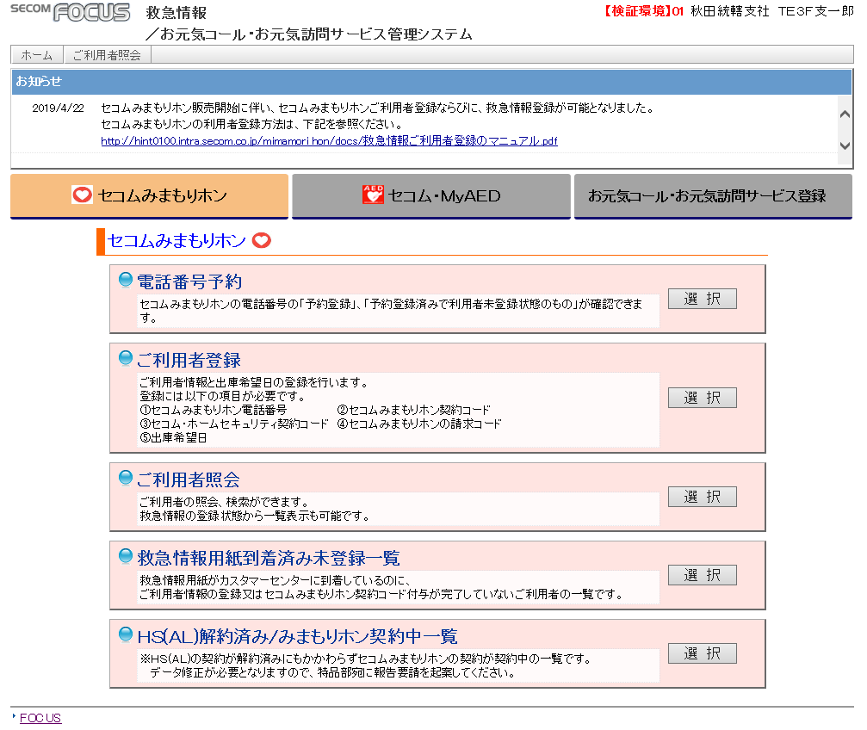
新規端末情報登録

 | ■画面レイアウト
 |  | ●トップ

【１】
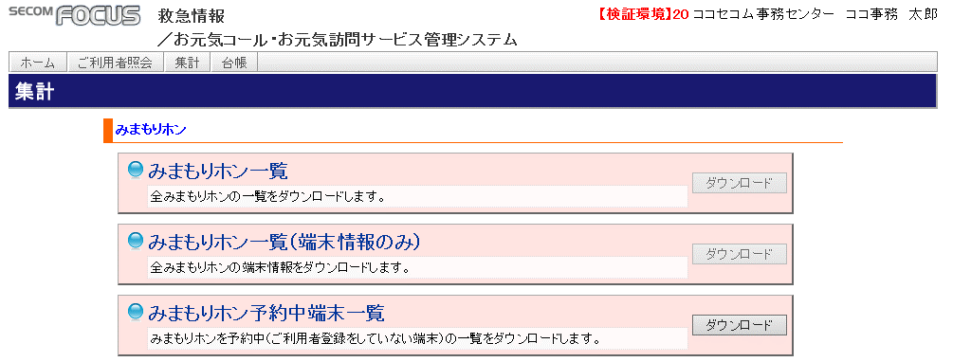

新規端末情報登録
新規端末情報登録

機能一覧

KDDI受領データ登録
登録
KDDIから受領したデータ（端末・SIM情報）を登録します。

端末-SIM情報紐付け登録
登録
登録した端末情報とSIM情報の紐づけを行います。

端末-SIM情報紐付け結果一覧
確認
本日登録分の端末-SIM紐づけ情報を一覧形式で表示します。

 |  | ●KDDI受領データ登録
【２】
CSVデータアップロード
新規端末情報登録
端末データ登録
SIMデータ登録

KDDI受領データ登録

 |  |  |  |  |  |  |  |  |  |  |  |  |  |  |  | 各データ登録ボタン押下後、ポップアップでファイルアップロード

CSVデータアップロード
新規端末情報登録
端末データ登録
SIMデータ登録

KDDI受領データ登録

 |  |  | 正常終了
CSVデータアップロード
新規端末情報登録
端末データ登録
SIMデータ登録
端末（SIM）データをXXX件登録しました。

KDDI受領データ登録

 |  |  | エラー時
CSVデータアップロード
新規端末情報登録
端末データ登録
SIMデータ登録
アップロードファイルにはCSVファイルを指定してください。
KDDI受領データ登録

CSVデータアップロード
新規端末情報登録
端末データ登録
SIMデータ登録
下記項目でエラーとなりました。内容を確認し、再度アップロードしてください。
電話番号:090-1111-2222の桁数が正しくありません。
電話番号:090-2222-3333の桁数が正しくありません。
KDDI受領データ登録

 |  | ●端末-SIM情報紐付け登録

【３】
紐付けデータ登録
新規端末情報登録
登録
端末製造番号（IMEI）
端末-SIM情報紐付け登録
SIM情報（ICCID）

 |  | 正常登録時
紐付けデータ登録
新規端末情報登録
登録
端末製造番号（IMEI）
端末-SIM情報紐付け登録
SIM情報（ICCID）

端末製造番号：352078107102667、SIM情報：8981300054198647148 で紐付け登録しました。

 |  | 桁数エラー時
紐付けデータ登録
新規端末情報登録
登録
端末製造番号（IMEI）
端末-SIM情報紐付け登録
SIM情報（ICCID）

端末製造番号：XXXXXXは桁数が正しくないためエラーとなりました。入力内容を確認し再登録してください。

 |  | 重複エラー時
紐付けデータ登録
新規端末情報登録
登録
端末製造番号（IMEI）
端末-SIM情報紐付け登録
SIM情報（ICCID）

端末製造番号：35207810710266（SIM情報：898130005419864714）は既に登録されているため紐付けできません。

 |  | ●SIM情報紐付け結果一覧
【４】
端末-SIM情報紐付け結果一覧
新規端末情報登録
端末-SIM情報紐付け結果

ページングは実装難易度、画面での表示数のバランスを見ながら調整

 |  |  |  |  | 本日 XX/XX の登録内容は下記です。

 |  |  |  |  |  |  |  | 端末製造番号（ＩＭＥＩ） |  |  |  | ＳＩＭ情報（ＩＣＣＩＤ）

削除

削除

削除

削除

削除

削除

 |  |  |  |  |  |  |  |  |  | 1 | 2 | 3 | 4 | 5

 |  | ■機能概要
 |  |  | ・みまもりホン端末新規端末情報登録を行う画面を救急情報管理上に新設する。
 |  |  | ・新設画面は「KDDI受領データ登録」、「端末-SIM情報紐付け登録」、「SIM情報紐付け結果一覧」の3画面

 |  | ■権限管理
 |  | ① | 当画面は下記の権限（AUTH_MST.ROLE_ID）のみ、利用可能とする。下記以外の権限がURL直指定で画面の開いた場合エラーとする。
 |  |  | 「21:ココセコム事務センター責任者」、「60:セコム工業」、「99:管理者権限」

 |  | ■機能詳細

 |  |  | 【１】 トップ

 |  | ② |  | （１）ＵＲＬ
 |  |  |  | 検証：http://gcwwqv00.intra.secom.co.jp/HX/Terminal/Top.aspx
 |  |  |  | 本番：http://gcwwpv00.intra.secom.co.jp/HX/Terminal/Top.aspx

 |  |  |  | （２）ボタン制御
 |  | ③ |  | KDDI受領データ登録
 |  |  |  |  | 「登録」押下後下記の画面へ遷移
 |  |  |  |  | 検証：http://gcwwqv00.intra.secom.co.jp/HX/Terminal/Regist.aspx
 |  |  |  |  | 本番：http://gcwwpv00.intra.secom.co.jp/HX/Terminal/Regist.aspx

 |  | ④ |  | 端末-SIM情報紐付け登録
 |  |  |  |  | 「登録」押下後下記の画面へ遷移
 |  |  |  |  | 検証：http://gcwwqv00.intra.secom.co.jp/HX/Terminal/Himoduke.aspx
 |  |  |  |  | 本番：http://gcwwpv00.intra.secom.co.jp/HX/Terminal/Himoduke.aspx

 |  | ⑤ |  | SIM情報紐付け結果一覧
 |  |  |  |  | 「登録」押下後下記の画面へ遷移
 |  |  |  |  | 検証：http://gcwwqv00.intra.secom.co.jp/HX/Terminal/Result.aspx
 |  |  |  |  | 本番：http://gcwwpv00.intra.secom.co.jp/HX/Terminal/Result.aspx

 |  |  | 【２】 ＫＤＤＩ受領データ登録

 |  |  |  | （１）ボタン制御
 |  | ⑥ |  | 端末データ登録
 |  |  |  |  | 「端末データ登録」ボタン押下後、ファイルアップロードのポップアップを表示する
 |  |  |  |  | ポップアップ上では「参照」ボタンでファイルを指定して「アップロード」ボタンでアップロードする。「クリア」押下で現在の入力値をクリアする。

 |  | ⑦ |  | SIMデータ登録
 |  |  |  |  | 「SIMデータ登録」ボタン押下後、ファイルアップロードのポップアップを表示する
 |  |  |  |  | ポップアップ上では「参照」ボタンでファイルを指定して「アップロード」ボタンでアップロードする。「クリア」押下で現在の入力値をクリアする。

 |  | ⑧ |  | メニューへ戻る
 |  |  |  |  | トップメニューへ遷移
 |  |  |  |  | （検証：http://gcwwqv00.intra.secom.co.jp/HX/、 本番：http://gcwwpv00.intra.secom.co.jp/HX/）

 |  |  |  | （２）画面制御
 |  | ⑨ |  | アップロードボタン押下時
 |  |  |  |  | アップロードされたファイルの内容をＤＢへ登録する

 |  |  |  | １．端末データ登録
 |  | ⑩ |  |  | ●ファイルレイアウト
 |  |  |  |  |  | カンマ区切りＣＳＶファイル、一行目はヘッダー情報
 |  |  |  |  |  | 一行当たりの項目数は６（Ｎｏ．、製造番号、機器ＰＩＮコード、納品予定日、商品コード、商品名）
 |  |  |  |  |  | ※DBへの取り込み、及びパラメータチェック対象項目は３項目（製造番号、機器PINコード、商品コード）

 |  |  |  |  | ●ファイルチェック
 |  | ⑪ |  |  |  | 拡張子チェック
 |  |  |  |  |  | ＣＳＶファイルでない場合、エラーとする
 |  |  |  |  |  | ⇒ エラー文言：アップロードファイルにはCSVファイルを指定してください。

 |  | ⑫ |  |  |  | パラメータチェック
 |  |  |  |  |  | 各項目について、下記の条件を元にパラメータチェックを行う。条件を満たさない場合エラーとする。
 |  |  |  |  |  | ⇒エラー文言： 端末製造番号：XXXXXXXXXXXの桁数が正しくないためエラーとなりました。内容を確認し、再度アップロードしてください。

エラー検出は下記の通り
・桁数不足/過多
・全角文字
 |  |  |  |  |  | アップロードファイルレイアウトは「参考_端末情報と対応」
 |  |  |  |  |  | 列 | 項目名 |  | DBパラメータ名 |  |  |  |  |  | 最小桁数 |  | 最大桁数 |  | 備考
 |  |  |  |  |  | A | No |  | - |  |  |  |  |  | - |  | - |  | DB取り込み無し
 |  |  |  |  |  | B | 端末製造番号（ＩＭＥＩ）１ |  | TERMINAL_NO_1 |  |  |  |  |  | 15 |  | 15
 |  |  |  |  |  | C | 端末製造番号（ＩＭＥＩ）２ |  | TERMINAL_NO_2 |  |  |  |  |  | 15 |  | 15 |  | 現行機ではＮＵＬＬのため、 パラメータチェック対象外とする
 |  |  |  |  |  | D | 機器ＰＩＮコード |  | PIN_CD |  |  |  |  |  | 5 |  | 5
 |  |  |  |  |  | E | 納品予定日 |  | - |  |  |  |  |  | - |  | - |  | DB取り込み無し
 |  |  |  |  |  | F | 商品コード |  | ITEM_CD |  |  |  |  |  | 8 |  | 8 |  | チェック内容は右記の通り
 |  |  |  |  |  | G | 商品名 |  | - |  |  |  |  |  | - |  | - |  | DB取り込み無し

 |  | ⑬ |  |  |  | 重複チェック
 |  |  |  |  |  | 下記項目について、対象テーブル内で重複チェックを行い、重複があった場合はエラーとする。
 |  |  |  |  |  | ⇒エラー文言： 端末製造番号：XXXXXXXXXXは既に登録されているためファイルアップロードできません。

 |  |  |  |  |  | ファイルパラメータ |  |  |  |  |  | 対象ＤＢ項目
 |  |  |  |  |  | 端末製造番号（ＩＭＥＩ） |  |  |  |  |  | HX.NEW_TERMINAL_REGIST.TERMINAL_NO
 |  |  |  |  |  |  |  |  |  |  |  | HX.MAMORINO_MST.TERMINAL_NO

 |  |  |  |  | ●ＤＢ登録
 |  | ⑭ |  |  |  | ファイルチェックを全て通過した場合のみ、ＤＢへ登録を行う。（ＩＮＳＥＲＴ）
 |  |  |  |  |  | 登録内容は下記

 |  |  |  |  |  | ヘッダー情報
 |  |  |  |  |  | 登録値 |  |  |  |  |  | 対象ＤＢ項目
 |  |  |  |  |  | 登録日時 |  |  |  |  |  | HX.NEW_TERMINAL_REGIST.CREATE_DATE
 |  |  |  |  |  | ＷＥＢページ名 |  |  |  |  |  | HX.NEW_TERMINAL_REGIST.CREATE_PROGRAM_ID
 |  |  |  |  |  | ログインユーザー社員番号 |  |  |  |  |  | HX.NEW_TERMINAL_REGIST.CREATE_USER_ID
 |  |  |  |  |  | 登録日時 |  |  |  |  |  | HX.NEW_TERMINAL_REGIST.MODIFIED_DATE
 |  |  |  |  |  | ＷＥＢページ名 |  |  |  |  |  | HX.NEW_TERMINAL_REGIST.MODIFIED_PROGRAM_ID
 |  |  |  |  |  | ログインユーザー社員番号 |  |  |  |  |  | HX.NEW_TERMINAL_REGIST.MODIFIED_USER_ID

 |  |  |  |  |  | ファイルパラメータ |  |  |  |  |  | 対象ＤＢ項目
 |  |  |  |  |  | 端末製造番号（ＩＭＥＩ） |  |  |  |  |  | HX.NEW_TERMINAL_REGIST.TERMINAL_NO_1
 |  |  |  |  |  | 端末製造番号（ＩＭＥＩ） |  |  |  |  |  | HX.NEW_TERMINAL_REGIST.TERMINAL_NO_2
 |  |  |  |  |  | 機器PINコード |  |  |  |  |  | HX.NEW_TERMINAL_REGIST.PIN_CD
 |  |  |  |  |  | 商品コード |  |  |  |  |  | HX.NEW_TERMINAL_REGIST.ITEM_CD

 |  |  |  | ２．ＳＩＭデータ登録
 |  | ⑮ |  |  | ●ファイルレイアウト
 |  |  |  |  |  | カンマ区切りＣＶＳファイル、一行目はヘッダー情報
 |  |  |  |  |  | 一行当たりの項目数は９（仮）
 |  |  |  |  |  | （Ｎｏ．、電話番号、加入者コード、製造番号（ＩＣカード）、ネットワーク暗証番号、ＰＩＮロック解除、機器ＰＩＮコード、納品予定日、受注日）
 |  |  |  |  |  | ※DBへの取り込み、及びパラメータチェック対象項目は５項目（電話番号、加入者コード、製造番号（ＩＣカード）、ネットワーク暗証番号、ＰＩＮロック解除）

 |  |  |  |  | ●ファイルチェック
 |  | ⑯ |  |  |  | 拡張子チェック
 |  |  |  |  |  | ＣＳＶファイルでない場合、エラーとする
 |  |  |  |  |  | ⇒ エラー文言：アップロードファイルにはCSVファイルを指定してください。

 |  | ⑰ |  |  |  | パラメータチェック
 |  |  |  |  |  | 各項目について、下記の条件を元にパラメータチェックを行う。条件を満たさない場合エラーとする。
 |  |  |  |  |  | ⇒エラー文言： 電話番号XXXXXXXXXXXの桁数が正しくないためエラーとなりました。内容を確認し、再度アップロードしてください。

エラー検出は下記の通り
・桁数不足/過多
・全角文字
 |  |  |  |  |  | アップロードファイルレイアウトは「参考_SIM情報と対応」
 |  |  |  |  |  | 列 | 項目名 |  | DBパラメータ名 |  |  |  |  |  | 最小桁数 |  | 最大桁数 |  | 備考
 |  |  |  |  |  | A | No |  | - |  |  |  |  |  | - |  | - |  | DB取り込み無し
 |  |  |  |  |  | B | 端末電話番号 |  | MDP_TEL |  |  |  |  |  | 11 |  | 11
 |  |  |  |  |  | C | 加入者コード |  | KANYUSYA_CD |  |  |  |  |  | 8 |  | 8
 |  |  |  |  |  | D | 製造番号（ICカード） |  | IC_CARD_NO |  |  |  |  |  | 19 |  | 19
 |  |  |  |  |  | E | ネットワーク暗証番号 |  | NETWORK_PASSWORD |  |  |  |  |  | 4 |  | 4
 |  |  |  |  |  | F | PINロック解除 |  | SIM_UNLOCK_CD |  |  |  |  |  | 8 |  | 8
 |  |  |  |  |  | G | 機器PINコード |  | - |  |  |  |  |  | - |  | - |  | DB取り込み無し
 |  |  |  |  |  | H | 納品予定日 |  | - |  |  |  |  |  | - |  | - |  | DB取り込み無し
 |  |  |  |  |  | I | 受注日 |  | - |  |  |  |  |  | - |  | - |  | DB取り込み無し

 |  | ⑱ |  |  |  | 重複チェック
 |  |  |  |  |  | 下記項目について、対象テーブル内で重複チェックを行い、重複があった場合はエラーとする。
 |  |  |  |  |  | ⇒エラー文言： 端末電話番号：XXXXXXXXXXは既に登録されているためファイルアップロードできません。
 |  |  |  |  |  | ＳＩＭ情報（ＩＣＣＩＤ）：XXXXXXXXXXは既に登録されているためファイルアップロードできません。

 |  |  |  |  |  | ファイルパラメータ |  |  |  |  |  | 対象ＤＢ項目
 |  |  |  |  |  | 端末電話番号 |  |  |  |  |  | HX.MAMORINO_MST.MDP_TEL
 |  |  |  |  |  |  |  |  |  |  |  | HX.NEW_SIM_REGIST.MDP_TEL
 |  |  |  |  |  | SIM情報（ＩＣＣＩＤ） |  |  |  |  |  | HX.MAMORINO_MST.IC_CARD_NO
 |  |  |  |  |  |  |  |  |  |  |  | HX.NEW_SIM_REGIST.IC_CARD_NO

 |  |  |  |  | ●ＤＢ登録
 |  | ⑲ |  |  |  | ファイルチェックを全て通過した場合のみ、ＤＢへ登録を行う。（ＩＮＳＥＲＴ）
 |  |  |  |  |  | 登録内容は下記

 |  |  |  |  |  | ヘッダー情報
 |  |  |  |  |  | 登録値 |  |  |  |  |  | 対象ＤＢ項目
 |  |  |  |  |  | 登録日時 |  |  |  |  |  | HX.NEW_SIM_REGIST.CREATE_DATE
 |  |  |  |  |  | ＷＥＢページ名 |  |  |  |  |  | HX.NEW_SIM_REGIST.CREATE_PROGRAM_ID
 |  |  |  |  |  | ログインユーザー社員番号 |  |  |  |  |  | HX.NEW_SIM_REGIST.CREATE_USER_ID
 |  |  |  |  |  | 登録日時 |  |  |  |  |  | HX.NEW_SIM_REGIST.MODIFIED_DATE
 |  |  |  |  |  | ＷＥＢページ名 |  |  |  |  |  | HX.NEW_SIM_REGIST.MODIFIED_PROGRAM_ID
 |  |  |  |  |  | ログインユーザー社員番号 |  |  |  |  |  | HX.NEW_SIM_REGIST.MODIFIED_USER_ID

 |  |  |  |  |  | ファイルパラメータ |  |  |  |  |  | 対象ＤＢ項目
 |  |  |  |  |  | 端末電話番号 |  |  |  |  |  | HX.NEW_TERMINAL_REGIST,MDP_TEL
 |  |  |  |  |  | 加入者コード |  |  |  |  |  | HX.NEW_TERMINAL_REGIST.KANYUSYA_CD
 |  |  |  |  |  | ＳＩＭ情報（ＩＣＣＩＤ） |  |  |  |  |  | HX.NEW_TERMINAL_REGIST.IC_CARD_NO
 |  |  |  |  |  | ネットワーク暗証番号 |  |  |  |  |  | HX.NEW_TERMINAL_REGIST.NETWORK_PASSWORD
 |  |  |  |  |  | ＳＩＭロック解除コード |  |  |  |  |  | HX.NEW_TERMINAL_REGIST.SIM_UNLOCK_CD

 |  |  |  | ３．登録完了後
 |  | ⑳ |  |  | 正常にＤＢへ登録が完了した場合、画面上で登録完了文言を表示する。

 |  |  |  |  | 端末データ登録
 |  |  |  |  |  | 端末データをＸＸＸ件登録しました。

 |  |  |  |  | ＳＩＭデータ登録
 |  |  |  |  |  | ＳＩＭデータをＸＸＸ件登録しました。

 |  |  |  |  | エラーの場合は登録時に、ロールバックしてファイルは取り込まない。また、１．、２．で記載した条件に基づいてエラーを表示する。

 |  |  | 【３】 端末-ＳＩＭ情報紐付け登録
 |  |  |  | （１）ボタン制御
 |  | ㉑ |  | 登録
 |  |  |  |  | 画面上で入力されている端末、ＳＩＭ情報を用いて端末-ＳＩＭ情報紐付けテーブル（HX.TERMINAL_SIM_HIMODUKE）に登録を行う

 |  | ㉒ |  | メニューへ戻る
 |  |  |  |  | トップメニューへ遷移
 |  |  |  |  | （検証：http://gcwwqv00.intra.secom.co.jp/HX/、 本番：http://gcwwpv00.intra.secom.co.jp/HX/）

 |  |  |  | （２）画面制御
 |  |  |  | 「登録」ボタン押下時に「端末製造番号（ＩＭＥＩ）」、「ＳＩＭ情報（ＩＣＣＩＤ）」をＤＢに登録する

 |  | ㉓ |  |  | １．パラメータチェック
 |  |  |  |  |  | 入力チェック
 |  |  |  |  |  | 各項目について、下記の条件を元にパラメータチェックを行う。条件を満たさない場合エラーとする。
 |  |  |  |  |  | ⇒エラー文言： 端末製造番号：XXXXXXは桁数が正しくないためエラーとなりました。入力内容を確認し再登録してください。
エラー検出は下記の通り
・桁数不足/過多
・全角文字（画面入力時点で半角入力のみとする）
 |  |  |  |  |  | No | 項目名 |  | DBパラメータ名 |  |  |  |  |  | 最小桁数 |  | 最大桁数 |  | 備考
 |  |  |  |  |  | 1 | 端末製造番号（ＩＭＥＩ） |  | TERMINAL_NO |  |  |  |  |  | 15 |  | 15
 |  |  |  |  |  | 2 | ＳＩＭ情報（ＩＣＣＩＤ） |  | IC_CARD_NO |  |  |  |  |  | 19 |  | 19

 |  | ㉔ |  |  |  | 重複チェック
 |  |  |  |  |  | 下記項目について、対象テーブル内で重複チェックを行い、重複があった場合はエラーとする。
 |  |  |  |  |  | ⇒エラー文言： 端末電話番号：XXXXXXXXXXは既に登録されているため紐付けできません。
 |  |  |  |  |  | ＳＩＭ情報（ＩＣＣＩＤ）：XXXXXXXXXXは既に登録されているため紐付けできません。

 |  |  |  |  |  | 入力値 |  |  |  |  |  | 対象ＤＢ項目
 |  |  |  |  |  | 端末製造番号（ＩＭＥＩ） |  |  |  |  |  | HX.TERMINAL_SIM_HIMODUKE.TERMINAL_NO
 |  |  |  |  |  | SIM情報（ＩＣＣＩＤ） |  |  |  |  |  | HX.TERMINAL_SIM_HIMODUKE.IC_CARD_NO

 |  |  |  |  | ２．ＤＢ登録
 |  | ㉕ |  |  |  | パラメータチェックを全て通過した場合のみ、ＤＢへ登録を行う。（ＩＮＳＥＲＴ）
 |  |  |  |  |  | 登録内容は下記
 |  |  |  |  |  | NEW_TERMINAL_REGISTのレコード特定には端末製造番号（ＩＭＥＩ）を用いる
 |  |  |  |  |  | NEW_SIM_REGISTのレコード特定にはＳＩＭ情報（ＩＣＣＩＤ）を用いる

 |  |  |  |  |  | HX.TERMINAL_SIM_HIMODUKE
 |  |  |  |  |  | 登録値 |  |  |  |  |  | 対象ＤＢ項目
 |  |  |  |  |  | 登録日時 |  |  |  |  |  | CREATED_DATE
 |  |  |  |  |  | ＷＥＢページ名 |  |  |  |  |  | CREATED_PROGRAM_ID
 |  |  |  |  |  | ログインユーザー社員番号 |  |  |  |  |  | CREATED_USER_ID
 |  |  |  |  |  | 登録日時 |  |  |  |  |  | MODIFIED_DATE
 |  |  |  |  |  | ＷＥＢページ名 |  |  |  |  |  | MODIFIED_PROGRAM_ID
 |  |  |  |  |  | ログインユーザー社員番号 |  |  |  |  |  | MODIFIED_USER_ID
 |  |  |  |  |  | "0" |  |  |  |  |  | DELETE_FLG
 |  |  |  |  |  | 画面入力値 |  |  |  |  |  | TERMINAL_NO
 |  |  |  |  |  | 画面入力値 |  |  |  |  |  | IC_CARD_NO
 |  |  |  |  |  | sysdate |  |  |  |  |  | REGIST_DATE
 |  |  |  |  |  | "0" |  |  |  |  |  | R3_SEND_FLG

 |  |  |  |  | ３．登録完了後
 |  | ㉖ |  |  | 正常にＤＢへ登録が完了した場合、画面上で登録完了文言を表示する。

 |  |  |  |  | 文言
 |  |  |  |  |  | 端末製造番号：352078107102667、SIM情報：8981300054198647148 で紐付け登録しました。

 |  |  |  |  | 入力欄は再度活性化し、カーソルはデフォルトで端末製造番号を選択するようにする

 |  |  |  |  | 登録時エラーの場合は登録時に、１．、２．で記載した条件に基づいてエラーを表示する。

 |  |  | 【４】 端末-SIM情報紐付け結果一覧
 |  |  |  | （１）ボタン制御
 |  | ㉗ |  | 削除
 |  |  |  |  | 各表示項目毎に「削除」ボタンを表示する。
 |  |  |  |  | 「削除」ボタン押下で紐付けデータを削除する。（TERMINAL_SIM_HIMODUKEから該当レコードを物理削除(DELETE)する）

 |  |  |  | （２）画面制御
 |  | ㉘ |  |  | １．一覧表示
 |  |  |  |  | 登録当日（TERMINAL_SIM_IHMODUKE.REGIST_DATEのYYYYMMDDが本日）の紐付けデータ一覧を表示する。
 |  |  |  |  | 表示内容は下記

 |  |  |  |  |  | 項目名 |  |  |  |  |  | 対象ＤＢ項目
 |  |  |  |  |  | 端末製造番号（ＩＭＥＩ） |  |  |  |  |  | HX.TERMINAL_SIM_HIMODUKE.TERMINAL_NO
 |  |  |  |  |  | SIM情報（ＩＣＣＩＤ） |  |  |  |  |  | HX.TERMINAL_SIM_HIMODUKE.IC_CARD_NO

ページングは要調整
 |  |  |  |  | 表示は１ページあたり20件を最大とし、20件以上のレコードが存在する場合にはページングする。
 |  |  |  |  | レコードが存在しない場合は、ヘッダーのみ表示する。
 |  |  |  |  | レコードが存在しない場合の画面表示文言：本日登録されたデータはありません。

 |  | ㉙ |  |  | ２．削除
 |  |  |  |  | 「削除」ボタン押下でポップアップを表示。
 |  |  |  |  | ポップアップ文言：該当の紐付け登録を削除してよろしいですか？
 |  |  |  |  | ポップアップ選択肢： ＯＫ、キャンセル

 |  |  |  |  | 「ＯＫ」押下後該当のレコードを削除し、画面を再表示する。

集計
プロジェクト名 |  |  |  |  | 救急情報管理システム |  |  |  |  |  | 作成者 | 髙橋 |  |  | 修正者
ドキュメント名 |  |  |  |  | 集計画面 |  |  |  |  |  | 作成日 | 2023-09-22 |  |  | 修正日

 | ■ホーム

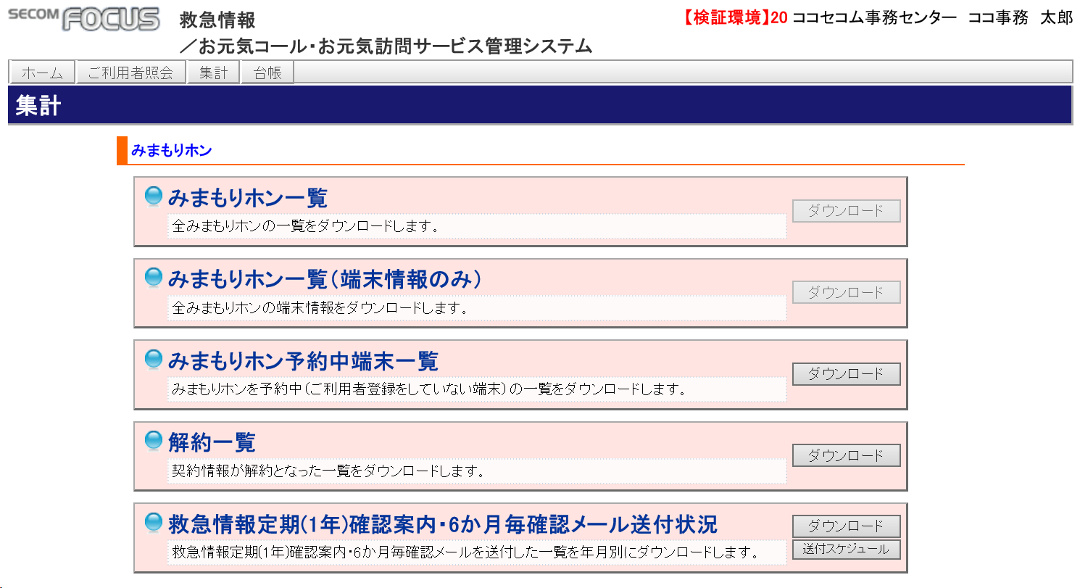

全て非活性

端末-SIM情報紐付け結果一覧
追加
本日分の端末-SIM情報の紐付け結果一覧をダウンロードします。

 |  |  |  |  |  |  |  |  |  |  | STS |  | SECOM Trust Systems Co.,Ltd
プロジェクト名 |  |  |  |  | マイドクタープラス イントラ機能 |  |  |  |  |  | 作成者 | 髙橋 |  |  | 修正者
ドキュメント名 |  |  |  |  | 画面イメージ |  |  |  |  |  | 作成日 | 2023-09-22 |  |  | 修正日

 | ■画面仕様

 |  | □権限制御
 |  |  | 権限ID |  |  | 権限名 | 集計タブ | マイドクタープラス一覧 | マイドクタープラス一覧（端末情報のみ） | マイドクタープラス予約中端末一覧 |  | 解約一覧 |  | 救急情報定期(1年)確認案内・6か月毎確認メール送付状況 |  | 端末-SIM 情報紐付け 結果一覧

 |  |  | 10 |  |  | 本社権限 | 〇 | × | × | ○ |  | ○ |  | × |  | ×
 |  |  | 20 |  |  | ココセコム事務センター権限 | ○ | × | × | ○ |  | ○ |  | ○ |  | ×
 |  |  | 21 |  |  | ココセコム事務センター責任者権限 | ○ | ○ | ○ | ○ |  | ○ |  | ○ |  | ○
 |  |  | 30 |  |  | ナースセンター権限 | ○ | ○ | ○ | × |  | × |  | × |  | ×
 |  |  | 40 |  |  | ココセコムオペレーションセンター権限 | ○ | ○ | ○ | × |  | × |  | × |  | ×
 |  |  | 60 |  |  | セコム工業権限 | × | × | × | × |  | × |  | × |  | ○
 |  |  | その他 |  |  |  | × | × | × | × |  | × |  | × |  | ×

 |  |  | ココセコムデスク（0001010576）は集計タブ非表示とする
 |  |  | ただし、ココセコムデスク所属でもココセコム事務センター責任者権限（21）保持社員は表示を可とする。 （ver_2.02)

 |  | □マイドクタープラス一覧ボタン
 |  |  | AUTHテーブルにて、マイページリスト参照権限有の場合のみボタン活性。
 |  |  | MDP_LISTビューの内容を全件CSV出力する。

 |  | □マイドクタープラス予約中端末一覧
 |  |  | 本社権限、管理者権限のみボタン活性。

 |  |  | RESERVE_TELビューの内容をCSV出力する（マイドクタープラス電話番号順）。

 |  | □解約一覧
 |  |  | 本社権限、管理者権限、ココセコム事務センター、ココセコム事務センター管理者のみボタン活性。
 |  |  | HAKI_KYK_LISTビューの全件をダウンロードする

 |  | □救急情報定期（一年）確認案内・6ヶ月毎確認メール送付状況
 |  |  | ・ココセコム事務センター、ココセコム事務センター管理者権限、管理者権限のみボタン活性
 |  |  |  | 救急情報定期（一年）確認案内
 |  |  |  | 対象年月（YYYYMM)として、TOPPAN_SEND_LOGに存在する、TARGET_MONTHを選択する。
 |  |  |  | TOPPAN_SEND_LOGの内容を出力する（マイドクタープラス契約コード順）。
 |  |  | ・6ヶ月毎確認メール送付状況
 |  |  |  | KAKUNIN_MAIL_LOGの内容を出力する

 |  | □救急情報定期（一年）確認案内・6ヶ月毎確認メール送付状況

 |  |  |  |  |  |  |  |  |  |  | STS |  | SECOM Trust Systems Co.,Ltd

